史料线索
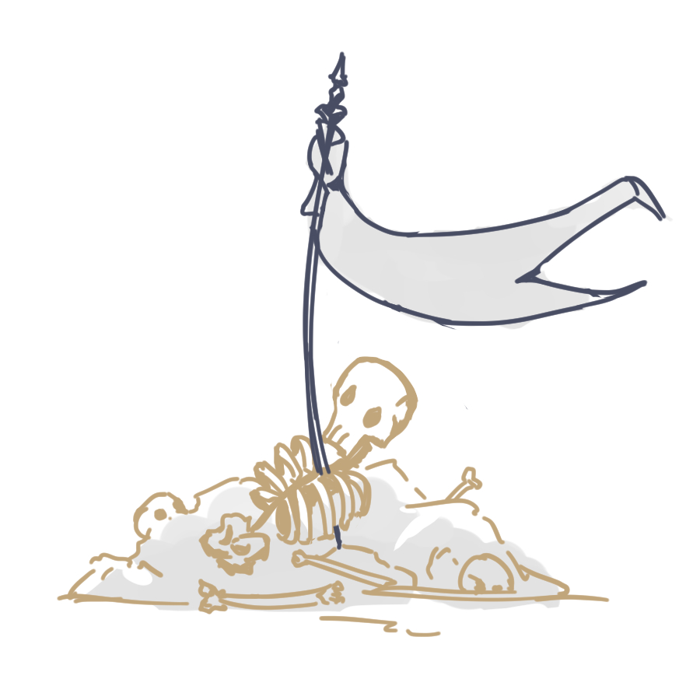
【史料线索】
用途： | 剧情收集物、用于在【韦纳特】处交换道具的凭证
获得方式： | 1. 在【阿兹特兰平原】【德米里亚废墟外围】【德米里亚弹坑】这三个地图击败不同种类的剧情独占怪物（只能随机获得线索6-10）
 | 2. 在上述三个地图作为场景收集要素（可以捡到1-5）
规则： | 1. 所有剧情独占怪物都有一定概率掉落十份史料线索中的一份
 | 2. NPC韦纳特具备商店功能，除了第一次获得的线索不能用来交易之外，多出来的线索可以换成物品或通用货币
 | 3. 随着收集进度增加，与场景中的韦纳特互动会解锁新的对话内容（人物/世界观剧情碎片）
 | 4. 收集5份各不相同的线索后韦纳特会提供一个【阿兹特兰军鼓】，在古战场关卡使用此道具可以召唤【阿兹特兰卫国军团】助战
 | 5. 收集全部10份线索后韦纳特会给主角一把他的武器。
 | 6. 剧情通关之后在其他关卡也能拾得史料线索，韦纳特会作为主城商人留下来
物品说明： | 线索1： | 阿兹特兰军旗
 | （在【阿兹特兰平原】一面阿兹特兰军旗下的骨架上寻获） |  |  | *大概长这样
 | 他的膝盖在颤抖，视线不断摇晃，手里的剑柄几乎和颈子托起的那颗头颅一样沉重；
 | 他吸进去的是浊气，呼出来的是血雾，视线尽头有一面熟悉的旗帜在漆黑的云层下飘动。

 | 一面绘有阿兹特兰古国传统图腾“雷雀”的军旗，被鲜血浸透，难以分辨曾经艳丽繁复的纹样。
 | 在阿兹特兰卫国战争的初期，近乎一半的守军倒在了德米里亚关隘前。
 | 他们的尸骨已有千年无人问津，军旗却依然伫立在大地上。

 | 线索2： | 警备钟
 | （在【德米里亚废墟外围】BOSS的初始点往里走爬上梯子，位于钟楼楼顶的一具骨架上）
 | 帕戈利亚其是城里臭名昭著的小偷，集市上没有哪怕一条鱼、一块肉是留给他的。
 | 习惯了昼伏夜出的他，是德米里亚城第一个注意到库拉克大军袭来的人。

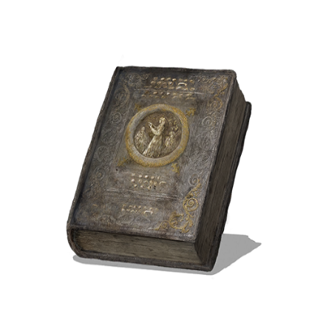
 | 据不完整的历史记录推测，库拉克军队的攻城发生在凌晨两点二十分左右。
 | 由于正值诸灵节，德米里亚城内外竖立的警备钟当时并没有人在值班。
 | 小偷帕戈利亚其从关隘一路跑到距离城墙最近的一座钟塔，令呼喊声和钟声响彻街道，直到生命最后一刻。

 | 线索3： | 《诸灵圣诗》
 | （在【德米里亚弹坑】边沿的小教堂废墟里寻获）
 | 在命运之神成为信仰之前，阿兹特兰人已经知会了神意。 |  | *洛斯里克点字圣典

 | 德米里亚的宗教系统所朝拜的“神明”只是一个宽泛的指代。
 | 使用歌曲倾诉敬神的心情时，他们往往会使用“诸灵”来呼唤心中的神祇们。
 | 重视节制与自我约束而不向神明索取任何事物，这是阿兹特兰人的信仰内核。

 | 线索4： | 蠕动的植物枝条
 | （在【德米里亚弹坑】深处某个角落寻获）
 | 某种未知品种植物的枝条。
 | 无论是有节律的蠕动还是表面密密麻麻的纹路都极其令人不安。

 | 德米里亚废墟中心的巨大弹坑，其来历向来是个未解之谜。
 | 可以肯定的是，直接导致这座城市毁灭的并不是库拉克苏丹的军队，而是那场不可思议的大爆炸。
 | 什么样的植物能够在这样毁灭性的打击下存活？

 | 线索5： | 德米里亚大学
 | （进入【苦穴】后在某牢房内寻获）
 | 已知历史上第一个用于提供高等教育、进行科学研究的学术设施。
 | 曾经拥有以现代眼光来看也规模惊人的图书馆。

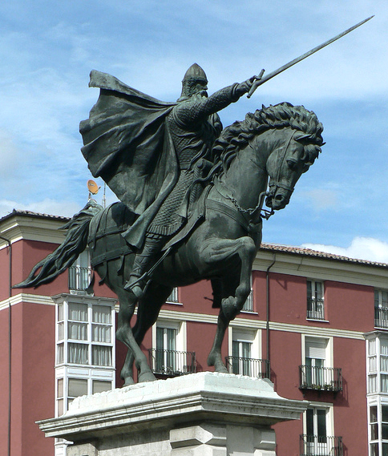
 | 德米里亚大学早期的学术强项在于生理学、哲学以及解剖学。
 | 这对于在贫瘠的北方寒冷土地建立的尚武国家库拉克而言，是不可想象的。
 | 或许正因如此，这些自大且短视的野蛮人使用大炮将这座大学夷为平地，并且在其原址建造了关押囚虏的地牢。

 | 线索6： | 奴隶
 | （击败剧情独占怪物概率掉落）
 | 库拉克曾为这场侵略战争做足准备，其中也包括强征士兵。
 | 值得注意的是，这支军队的成分中相当一部分都是毫无人权可言的奴隶。

 | 至于苏丹究竟使用了什么手段令这些奴隶兵心甘情愿地为自己的野心冲锋陷阵—— |  |  |  | *西班牙史诗《熙德之歌》的主人公
 | 恐惧。这总是最有效的。

 | 线索7： | ”解放公“卡里姆辛
 | （击败剧情独占怪物概率掉落）
 | 被后世称为”解放公“的赛义德·卡里姆辛，是尊贵的皇室家庭的一员。
 | 由于在酒会上开玩笑触怒了哈里发的宠臣，被判流放。
 | 带领私兵队四处漂游、行侠仗义的一路上，凭借着强运和对抗恶魔的勇气，他创造了一个又一个离奇的传说。

 | 他是将被囚到北方大地的阿兹特兰人救回故土的英雄，也是教团建立初期的主要出资人。
 | 心怀感恩的教士们收集编纂了一部史诗歌颂他的功绩，其名为《赛义德之歌》。

 | 线索8： | 耶尼切里
 | （击败小BOSS【发狂的耶尼切里】后剧情独占怪物开始掉落）
 | 苏丹本人的亲兵，”耶尼切里“，是一支令任何对手感到胆寒的强大部队。

 | 这支亲兵队的所有成员均在幼时便被招进军队，接受残酷的高强度训练，直到能够为苏丹挡下任何袭击。
 | 他们所接受的教育驱散了他们脑内除服从命令之外的任何念头。

 | 线索9： | 德米里亚关隘
 | （击败剧情独占怪物概率掉落）
 | 阿兹特兰曾经也是一个崇尚武力的国家，文明的根茎在这样的土地上很难伸展。
 | 这个国家的文明启蒙来自一个异象——
 | 明明是深夜，太阳却从山脊上升起，并且从那上面沉下来，融化了一整段山脉。

 | 这是德米里亚关隘的来历，也是这片土地新生命的发轫。
 | 人们开始思考自然规律中的含义，进而看见了诸灵，看见了不可破灭的灾难。

 | 线索10： | 铜制锁链
 | （击败剧情独占怪物概率掉落）
 | 铜，在库拉克参与的战场上是一种极为常见的材料，但它最主要的用途却是锻造各类刑具和束缚器械。

 | 北方的寒冷土地上，木材是一种珍贵的资源。常识中应当使用木料制造的器械，往往会被铜与铁替代。
 | 库拉克的“锈色帝国”之名因此得来。
 | 但也有学者声称那指的是鲜血干涸后的颜色。

其他道具
【命运圣章】
用途： | 收集物、用于在【玛格丽特】处交换道具的凭证
获得方式： | 1. 在任何地图击败猎魔教士中低概率掉落
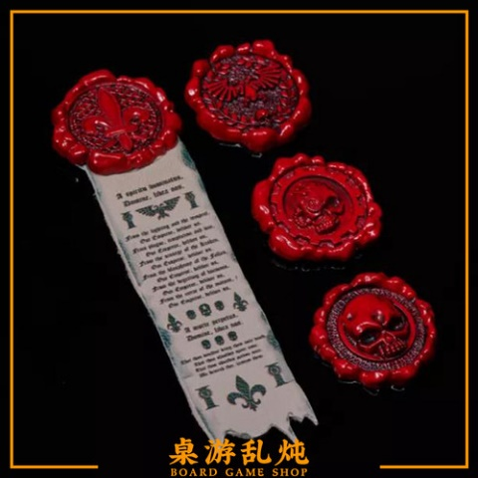
 | 2. 击败地图中随机出现的【猎魔教士 约瑟】高概率掉落
规则： | 1. 随着收集进度增加，与场景中的玛格丽特或者韦纳特互动会解锁新的对话内容（人物/世界观剧情碎片）
 | 2. NPC玛格丽特具备奖励商店功能，收集特定数量的圣章可以交换特定的道具
 | 3. 收集15枚圣章后可以触发玛格丽特前往血池唱摇篮曲的剧情
 | 4. 收集50枚圣章后玛格丽特会将自己的专属武器长柄战斧【撒玛利亚】交给主角，并且留下自己的圣章，然后从地图上消失 | *战锤40k 贞洁圣章
 | 5. 玛格丽特消失后在本关的某祭坛设施可以交付圣章换取buff或道具
物品说明 | 出于不明的原因，直到持有者死去百年后的今日
 | 蜡印依然散发着鲜血的色泽，如同熊熊燃烧的愤怒。

 | 立誓献出生命对抗恶魔的猎魔教士们佩戴的证章
 | 由两部分组成：呈现“解放公”卡里姆辛骑马执剑形象的蜡印，
 | 和一段写有教典内容的布条。

 | 与其他神职人员不同，猎魔教士们习惯靠刀剑吟唱圣诗。

【玛格丽特的圣章】
用途： | BOSS战buff道具，独一无二，不可交易
获得方式： | 收集50枚圣章后与玛格丽特对话然后重进地图 |  | *大概这种感觉
效果： | 在与【背誓者 约瑟】的BOSS战中使用，可以短时间内召唤玛格丽特的幻影助战
物品说明 | 猎魔教士玛格丽特曾经持有的圣章，蜡印散发着宁静的色泽。
 | 和其他同僚一起，它的主人长眠在教堂深处的血池。

 | 来自港口小城的玛格丽特，自幼就表现出了超乎常人的领导能力和洞察力。
 | 出于对尸体和死亡的浓厚兴趣，她加入了命运教团。

 | 由于患有不孕之症，在与教士约瑟结婚后，两人领养了一对双胞胎
 | 没有人知道这两个孩子的去向。

【库拉克铜饰】
用途： | 收集物，用于完成在【阿兹特兰国王 伊斯卡略】处领取的任务
获得方式： | 击杀任何出身库拉克的敌方单位掉落
物品说明 | 库拉克帝国的苏丹酷爱铜制品。
 | 据说他每一年都会从全国范围内选出最美貌的年轻女子，与其共度良宵之后就将其封死在铜质雕像里。
 | 他麾下的士兵也被叮叮当当的铜饰装扮成了他最喜爱的样子。

 | 美女也好，士兵也罢，死在铜的包裹之中是必然的结果。
 | 这就是苏丹的命运观。

